关系图
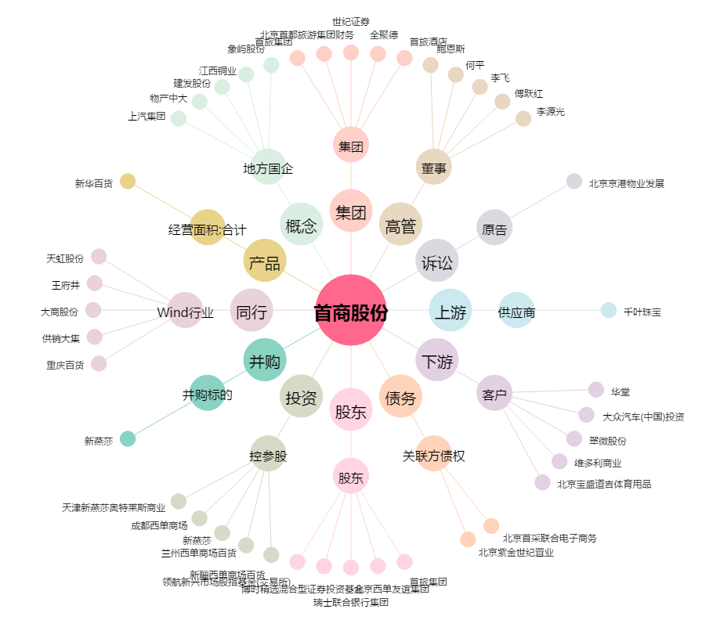
首商股份[600723.SH] - 关系概览图

